Vorbemerkg._Erläuterg.
Vorbemerkungen
Der vorliegende Statistische Bericht enthält die endgültigen Ergebnisse der Erhebung über die Rinderbestände, der Erhebung über die Schweinebestände sowie der Erhebung über die Schafbestände jeweils vom 3. November 2025.
Rechtsgrundlage für diese Erhebungen ist das Agrarstatistikgesetz (AgrStatG) in Verbindung mit dem Bundesstatistikgesetz (BStatG) in der jeweils geltenden Fassung. Für die Erfassung der Rinder- und Schweinebestände sind außerdem Rechts­vorschriften der Europäischen Union verbindlich.
Erhebungseinheiten zur Erfassung der Rinderbestände sind die nach § 26 Absatz 2 der Viehverkehrsordnung registrierten Einheiten in dem "Herkunftssicherungs- und Informationssystem für Tiere" (HIT-Rinderdatenbank).
Die Erhebung der Rinderbestände erfolgt als rein sekundärstatistische Auswertung der in der HIT-Datenbank vorhandenen Rinderbestände. In dieser Datenbank sind die Rindermerkmale auf Einzeltierbasis gespeichert.
Fehlende Merkmale (z. B. Anteil der Schlachttiere, Nutzungsrichtung) werden rechnerisch anhand von Hilfsmerkmalen (z. B. Produktionsrichtung) geschätzt.
Zu befragen sind zur Erhebung über die Schweinebestände landwirtschaftliche Betriebe mit mindestens 50 Schweinen oder 10 Zuchtsauen.
Durch die Anhebung der Erfassungsgrenzen sind die Schweinebestände zu den Vorerhebungen bis 2009 nur eingeschränkt vergleichbar.
Gemäß AgrStatG fand die Erhebung über die Schweine- und Schafbestände repräsentativ statt, so dass ab dem Berichts­zeitraum November 2019 die Veröffentlichung nur noch als Landesergebnis in Tausend möglich ist.

Tabelle 2.1
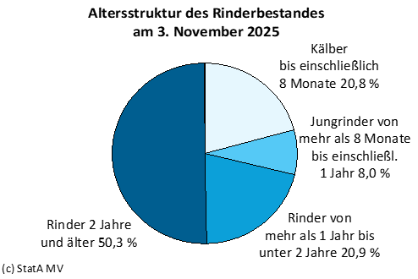
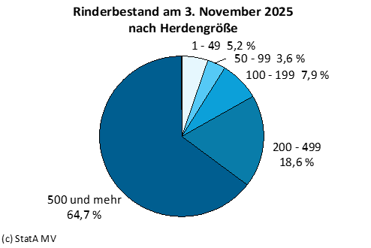
Kaptitel 2 |  |  | Rinderbestand am 3. November 2025 |  |  |  |  | Rinderbestand am 3. November 2025
Tabelle 2.1 |  |  | Landwirtschaftliche Haltungen mit Rindern 3) und Rinderbestände nach Kreisen |  |  |  |  | Landwirtschaftliche Haltungen mit Rindern 3) und Rinderbestände nach Kreisen
Lfd. Nr. | Land Kreisfreie Stadt Landkreis | Einheit | Insgesamt | Haltungen mit |  |  |  | Haltungen mit
 |  |  |  | Milch- kühen 4) | sonstigen Kühen | Kälbern bis einschließlich 8 Monate |  | Jungrindern von mehr als 8 Monate bis einschließlich 1 Jahr |  | Rindern
 |  |  |  |  |  |  |  |  |  | von mehr als 1 Jahr bis unter 2 Jahre |  | 2 Jahre und älter

 |  |  |  |  |  | männlich | weiblich | männlich | weiblich | männlich | weiblich 5) | männlich | weiblich 5)
1 | 2 | 3 | 4 | 5 | 6 | 7 | 8 | 9 | 10 | 11 | 12 | 13 | 14

1 | Mecklenburg-Vorpommern | Haltungen | 3,061 | 594 | 2,010 | 1,560 | 1,733 | 692 | 1,127 | 1,130 | 1,781 | 1,458 | 1,426
2 |  | Anzahl der Tiere | 443,861 | 145,072 | 56,096 | 36,484 | 55,733 | 10,276 | 25,298 | 21,685 | 70,918 | 5,046 | 17,253

3 | Rostock | Haltungen | 11 | x | 10 | 9 | 9 | x | 2 | 5 | 6 | 7 | 6
4 |  | Anzahl der Tiere | . | x | . | . | . | x | . | . | . | . | .

5 | Schwerin | Haltungen | 3 | 2 | 1 | 2 | 2 | x | 2 | 1 | 3 | 2 | 2
6 |  | Anzahl der Tiere | . | . | . | . | . | x | . | . | . | . | .

7 | Mecklenburgische | Haltungen | 571 | 93 | 381 | 303 | 333 | 137 | 203 | 214 | 314 | 263 | 253
8 | Seenplatte | Anzahl der Tiere | 74,249 | 21,361 | 10,706 | 5,791 | 9,481 | 2,262 | 3,563 | 5,283 | 11,747 | 861 | 3,194

9 | Landkreis Rostock | Haltungen | 553 | 121 | 360 | 280 | 322 | 111 | 219 | 183 | 345 | 258 | 268
10 |  | Anzahl der Tiere | 85,456 | 33,745 | 8,816 | 4,200 | 11,333 | 559 | 5,824 | 1,121 | 15,703 | 1,152 | 3,003

11 | Vorpommern-Rügen | Haltungen | 377 | 79 | 246 | 175 | 184 | 90 | 134 | 129 | 208 | 169 | 177
12 |  | Anzahl der Tiere | 49,195 | 14,306 | 7,607 | 3,251 | 6,481 | 867 | 3,088 | 2,168 | 8,435 | 694 | 2,298

13 | Nordwestmecklenburg | Haltungen | 331 | 67 | 216 | 140 | 154 | 63 | 108 | 132 | 187 | 159 | 140
14 |  | Anzahl der Tiere | 40,070 | . | . | 1,942 | 5,369 | 353 | 2,358 | 890 | 6,162 | 388 | 1,637

15 | Vorpommern-Greifswald | Haltungen | 531 | 82 | 367 | 297 | 327 | 122 | 186 | 193 | 310 | 266 | 244
16 |  | Anzahl der Tiere | 82,626 | 14,267 | 15,633 | 12,828 | 8,854 | 4,220 | 3,620 | 8,725 | 10,512 | 1,014 | 2,953

17 | Ludwigslust-Parchim | Haltungen | 684 | 150 | 429 | 354 | 402 | 169 | 273 | 273 | 408 | 334 | 336
18 |  | Anzahl der Tiere | 111,965 | 43,071 | 10,539 | 8,447 | 14,178 | 2,015 | 6,835 | 3,490 | 18,327 | 917 | 4,146

Tabelle 3.1
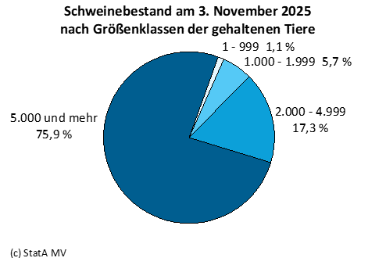
Kapitel 3 |  | Schweinebestand am 3. November 2025
Tabelle 3.1 |  | Landwirtschaftliche Betriebe mit Haltung von Schweinen
Lfd. Nr. | Merkmal | Betriebe | Tiere
 |  | 1,000
1 | 2 | 3 | 4

1 | Schweine insgesamt | 0.12 | 606.6
 | davon
2 | Ferkel | 0.06 | 227.8
3 | Jungschweine | 0.07 | 106.5
4 | Mastschweine zusammen | 0.10 | 210.3
 | davon
5 | 50 kg bis unter 80 kg Lebendgewicht | 0.09 | 97.6
6 | 80 kg bis unter 110 kg Lebendgewicht | 0.09 | 83.9
7 | 110 kg und mehr kg Lebendgewicht | 0.06 | 28.8
8 | Zuchtschweine über 50 kg Lebendgewicht zusammen | 0.06 | 62.0
 | davon
9 | Eber zur Zucht | 0.04 | /
10 | Zuchtsauen zusammen | 0.05 | 61.7
 | davon
11 | Jungsauen zum 1. Mal trächtig | 0.04 | 8.7
12 | andere trächtige Sauen | 0.05 | 33.1
13 | Jungsauen noch nicht trächtig | 0.04 | 13.0
14 | andere nicht trächtige Sauen | 0.04 | 6.9

Tabelle 4.1, 4.2
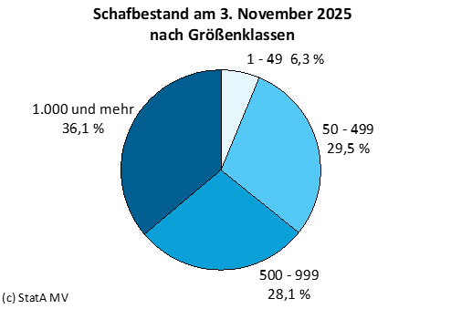
Kapitel 4 |  | Schafbestand am 3. November 2025
Tabelle 4.1 |  | Landwirtschaftliche Betriebe mit Haltung von Schafen und Schafbestände nach Tierkategorien
Lfd. Nr. | Merkmal | Betriebe | Tiere
 |  | 1,000
1 | 2 | 3 | 4

1 | Schafe insgesamt | 0.28 | 64.5
 | davon
2 | weibliche Schafe zur Zucht einschl. gedeckte Lämmer | 0.26 | 42.7
3 | Milchschafe | / | /
4 | andere Mutterschafe | 0.26 | 42.5
5 | Schafe unter 1 Jahr (außer gedeckte Lämmer) | 0.25 | 19.3
6 | Sonstige Schafe | 0.23 | 2.5
7 | Schafböcke | 0.22 | 1.6
8 | andere Schafe | / | /

Tabelle 4.2 |  | Landwirtschaftliche Betriebe mit Haltung von Schafen und Schafbestände nach Größenklassen
Lfd. Nr. | Betriebe mit … bis … Schafen | Betriebe | Tiere
 |  | 1,000
1 | 2 | 3 | 4

1 | Insgesamt | 0.28 | 64.5

2 | 1 - 49 | 0.13 | 4.1
3 | 50 - 499 | 0.11 | 19.0
4 | 500 - 999 | 0.03 | 18.1
5 | 1.000 und mehr | 0.01 | 23.3

